Лист1
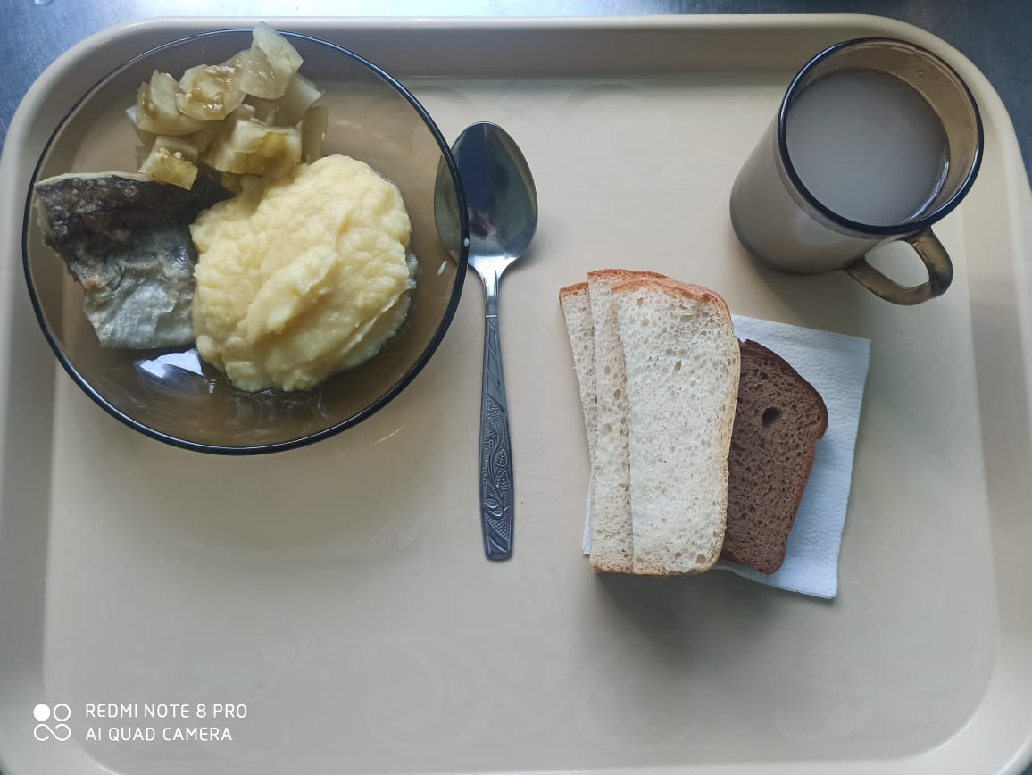
Школа | МБОУ ООШ №25 имени В.В.Буракова станицы Баракаевской |  |  | Отд./корп |  |  |  | День | 29.03.2022г

Прием пищи | Раздел | № рец. | Блюдо | Выход, г | Цена | Калорийность | Белки | Жиры | Углеводы

5-9 классы | Закуска | 58 | Томаты консерв. зеленые | 60 |  | 78.66 | 2.00 | 5.46 | 4.80
 | Гор.блюдо | 344 | Рыба запеченная | 100 |  | 160.80 | 10.26 | 8.64 | 10.42
 | Гарнир | 429 | Картофельное пюре | 180 |  | 165.60 | 3.78 | 7.92 | 19.62
 | Напиток | 520 | Кисель из свежих плодов (яблоки) | 200 |  | 96.00 | 0.10 | 0.12 | 23.40
 | Хлеб | 109 | Хлеб ржаной | 29 |  | 34.80 | 1.32 | 0.24 | 10.01
 |  | 108 | Хлеб пшеничный | 49 |  | 103.40 | 3.34 | 0.35 | 34.22
 |  |  |  |  | 56.09р. | 639.26 | 20.80 | 22.73 | 102.47
Завтрак | Закуска | 58 | Томаты консерв. зеленые | 60 |  | 78.66 | 2.00 | 5.46 | 4.80
сотрудники | Гор.блюдо | 344 | Рыба запеченная | 100 |  | 160.80 | 10.26 | 8.64 | 10.42
 | Гарнир | 429 | Картофельное пюре | 180 |  | 165.60 | 3.78 | 7.92 | 19.62
 | Напиток | 520 | Кисель из свежих плодов (яблоки) | 200 |  | 96.00 | 0.10 | 0.12 | 23.40
 | Хлеб | 109 | Хлеб ржаной | 29 |  | 34.80 | 1.32 | 0.24 | 10.01
 | Хлеб | 108 | Хлеб пшеничный | 49 |  | 103.40 | 3.34 | 0.35 | 34.22
 |  |  |  |  | 56.09р. | 639.26 | 20.80 | 22.73 | 102.47
Завтрак | Закуска | 58 | Томаты консерв. зеленые | 60 |  | 78.66 | 2.00 | 5.46 | 4.80
дети ОВЗ, | Гор.блюдо | 344 | Рыба запеченная | 100 |  | 160.80 | 10.26 | 8.64 | 10.42
инвалиды | Гарнир | 429 | Картофельное пюре | 180 |  | 165.60 | 3.78 | 7.92 | 19.62
 | Напиток | 520 | Кисель из свежих плодов (яблоки) | 200 |  | 96.00 | 0.10 | 0.12 | 23.40
 | Хлеб | 109 | Хлеб ржаной | 29 |  | 34.80 | 1.32 | 0.24 | 10.01
 |  | 108 | Хлеб пшеничный | 49 |  | 103.40 | 3.34 | 0.35 | 34.22
 |  |  |  |  | 57.65р. | 639.26 | 20.80 | 22.73 | 102.47
 | Гор.блюдо |  | Суп с крупой пшеничной | 200 |  | 133.10 | 11.30 | 6.30 | 7.80
Обед | Закуска | 58 | Томаты консерв. зеленые | 60 |  | 78.66 | 2.00 | 5.46 | 4.80
дети ОВЗ, | Гор.блюдо | 344 | Рыба запеченная | 100 |  | 160.80 | 10.26 | 8.64 | 10.42
инвалиды | Гарнир | 429 | Картофельное пюре | 180 |  | 165.60 | 3.78 | 7.92 | 19.62
 | Напиток | 518 | Сок 0,2л в ассортименте | 200 |  | 92.00 | 1.00 | 0.20 | 0.20
 | Хлеб | 109 | Хлеб ржаной | 29 |  | 34.80 | 1.32 | 0.24 | 10.01
 |  | 108 | Хлеб пшеничный | 49 |  | 103.40 | 3.34 | 0.35 | 34.22
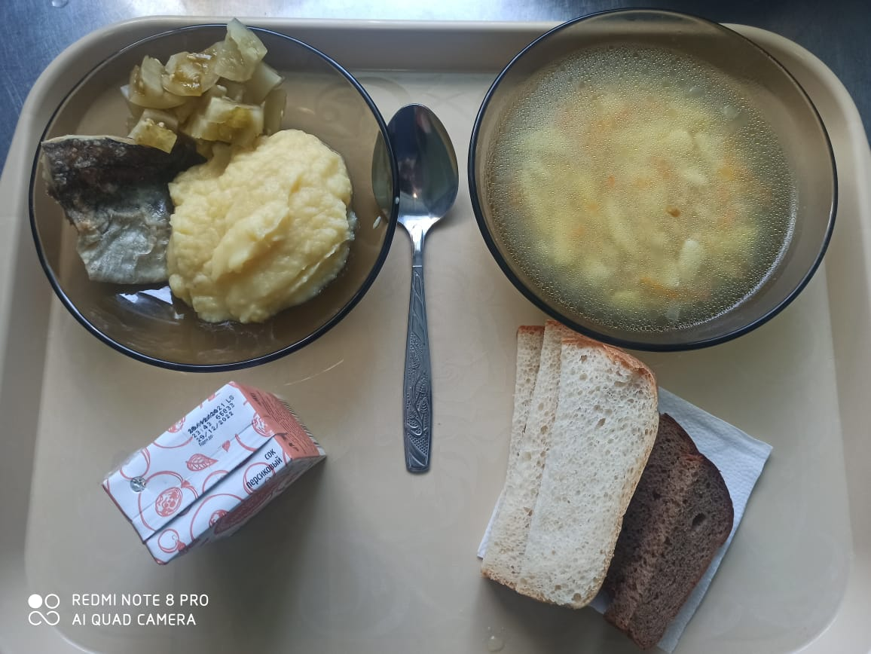
 |  |  |  |  | 65.80р. | 768.36 | 33.00 | 29.11 | 87.07

